Matchvärd
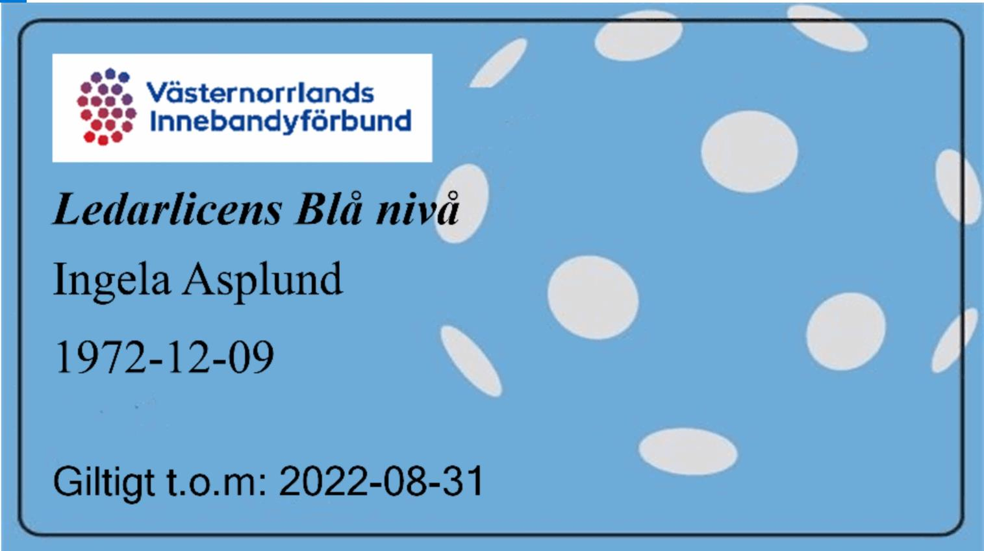
Matchvärd

Matchvärd finns på plats och hälsar motståndare och domare välkomna, samt visar vart omklädningsrummen finns placerade. I övrigt följer Matchvärden de riktlinjer som finns framtagna av Västernorrlands Innebandyförbund och finns i sin helhet på VIBFS hemsida (under rubriken”tävling”/samt i matchvärdspåsen). Alla deltagande lag i seriespel får en matchvärdspåse, tillhandahålls av förbundet, kontakta kansliet om ni inte har någon!. Påsen behåller ni sen i ert lag!
https://www.innebandy.se/vasternorrland/tavling-2022-23-under-uppbyggnad/matchvard-och-sekretariat/

Ordning på publik: arrangören, med hjälp av matchvärd, har ett ansvar att agera om publik beter sig illa. Oftast handlar det om att på ungdomsnivå ha ett bra språk även från läktaren. Våga säga ifrån om det inte känns okej! Detta gäller såklart även för deltagande lag och dess ledare.

- Se till att det finns en matchvärd på plats under hela arrangemanget, se instruktioner vad som gäller ”matchvärdpåsen” som finns att hämta på VIBF kansli.

- Arrangören, ihop med matchvärd, ansvarar för att ordning råder på publik, och agerar om det behövs.

Efter Corona Tips: • Ett bord med handsprit vid ingången • Torka av bänkarna mellan matcherna • Inga sidbyten • Omklädningsrum som är märkta med lagens namn

Du som matchvärd har en viktig roll vid matcherna, din viktigaste uppgift är att vara ett stöd till domarna och uppmuntra publik och ledare att stödja våra domare och skapa ett bra idrottsklimat i våra hallar.

En matchvärdsväst

Skall var opartisk, dvs att du inte visar att du hejar på något utav lagen.

Tar emot domarna när de kommer till sporthallen och visar dem var de kan byta om/vara

Kontrollera ledarlicens - på rätt nivå
visas i cardskipperappen gäller från 1 november

Har mandat att på ett vänligt men bestämt sätt säga till ledare och publik om dom beter sig osportsligt

Rapportera till kansliet om något olämpligt inträffar, rapportera gärna positivt händelser också

Prata med domarna efter matchen och stäm av att allt känns bra, ge gärna positiv feedback

Att göra efter matchen • När matchen är slut återkopplar matchvärden, bara vid behov, med ett mail till Kansliet • Händelser som kan rapporteras är: särskilda positiva och/eller negativa händelser kring arrangemanget, ledarnas beteende och domarnas insats • Händelser som ska rapporteras är: Om ledare saknar rätt ledarlicens • Mailet skickas till: per.palsson@innebandy.se

Rätt ledarlicens har ledarna i sin mobiltelefon, ser ut enligt nedan Ibland kan arbetet släpa efter och vi har inte hunnit dela ut Cardskipper till ledare som gått rätt utbildning.

